Ejercicio4
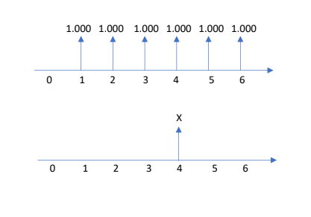
Dado los siguientes flujos monetarios:
determine el valor de X que haga equivalente
ambos flujos, asuma i =18%.

